eart
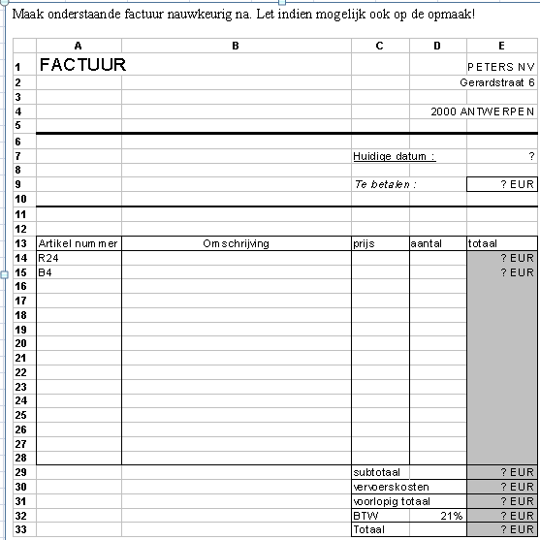
FACTUUR

Artikel nummer | Omschrijving | Prijs | Aantal | Totaal

Grafiek
Maak van volgende gegevens een grafiek
Grafiekkleuren zelf te kiezen
Grafiektype ook te kiezen, maar geen verticale staafjes
Zorg voor een grafiektitel en geef je assen een naam

Grondstoffenfirma Janssens vervoerde volgend tonnage:
Steenkool: in 2015: 150 ton, in 2016: 175 ton, in 2017: 135 ton
Bruinkool: in 2015: 180 ton, in 2016: 120 ton, in 2017: 105 ton
Turf: in 2015: 90 ton, in 2016: 100 ton, in 2017: 120 ton

Assen
Eerst de opgave omzetten in een tabel

 |  | 2016 | 2017 | 2018
 | Steenkool | 150 | 175 | 135
 | bruinkool | 180 | 120 | 105
 | Turf | 90 | 100 | 120

